关系图
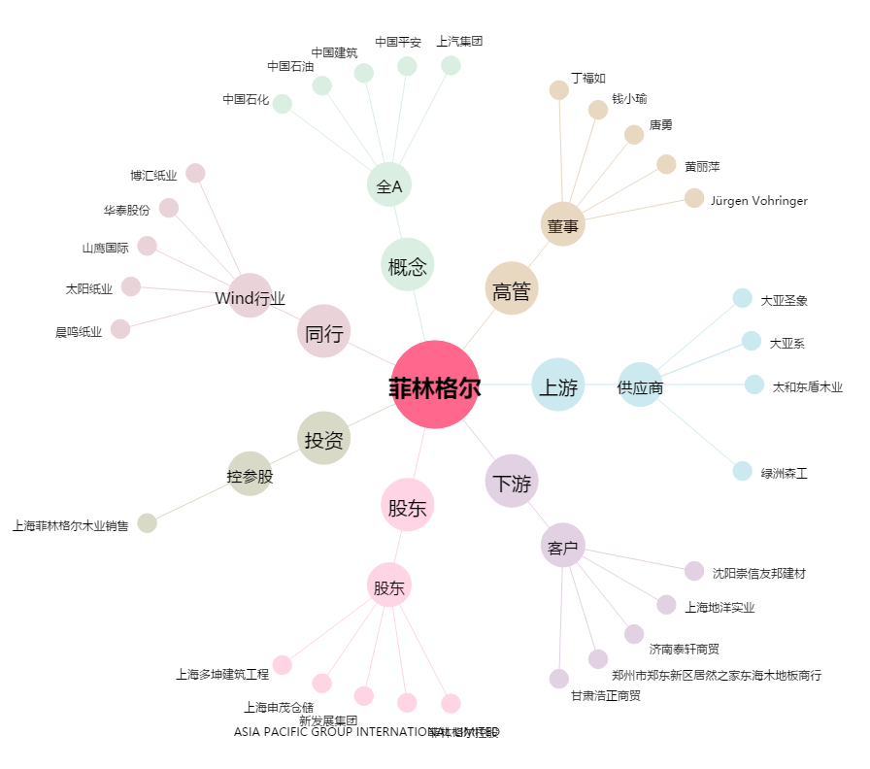
菲林格尔[603226.SH] - 关系概览图

